Página1
ricardo camati | 22014446-2 | Idade | Diagnóstico | Astigmatismo | Taxa lacrimal | Tipo de lente
Luigi Biagio Antonioli | 23329385-2 | jovem | miopia | não | reduzida | nenhuma
 |  | jovem | miopia | sim | normal | gelatinosa
 |  | jovem | hipermetropia | não | normal | gelatinosa
 |  | jovem | hipermetropia | sim | normal | dura
 |  | pré-presbiopia | miopia | não | reduzida | gelatinosa
 |  | pré-presbiopia | miopia | sim | reduzida | nenhuma
 |  | pré-presbiopia | miopia | não | normal | dura
 |  | pré-presbiopia | hipermetropia | não | reduzida | gelatinosa
 |  | pré-presbiopia | hipermetropia | sim | normal | dura
 |  | presbiopia | miopia | não | normal | gelatinosa
 |  | presbiopia | miopia | sim | normal | dura
 |  | presbiopia | miopia | sim | normal | gelatinosa
 |  | presbiopia | hipermetropia | não | reduzida | nenhuma
 |  | presbiopia | hipermetropia | sim | normal | gelatinosa
 |  | presbiopia | hipermetropia | não | normal | gelatinosa
 |  | 15 | 15 | 15 | 15 | 15

 |  |  | IDADE | NENHUMA | DURA | GELATINOSA |  | DIAGNÓSTICO | NENHUMA | DURA | GELATINOSA | TIPO DE LENTE
 |  |  | INFANTIL | 2026-03-01 | 2026-04-01 | 2026-08-02 |  | MIOPIA | 2026-03-02 | 2026-04-02 | 2026-08-04 | NENHUMA | 4/18
 |  |  | ADOLESCENTE | 2026-03-01 | 2026-04-02 | 2026-08-02 |  | HIPERMETROPIA | 2026-03-01 | 2026-04-02 | 2026-08-04 | DURA | 5/18
 |  |  | ADULTO | 2026-03-01 | 2026-04-01 | 2026-08-04 |  |  |  |  |  | GELATINOSA | 9/18
 |  |  | a = 1 | NENHUMA | DURA | GELATINOSA |  | a = 1 | NENHUMA | DURA | GELATINOSA
 |  |  | INFANTIL | 2026-06-02 | 2026-07-02 | 2026-11-03 |  | MIOPIA | 2026-05-03 | 2026-10-05 | 2026-06-03
 |  |  | ADOLESCENTE | 2026-06-02 | 2026-07-03 | 2026-11-03 |  | HIPERMETROPIA | 2026-05-02 | 2026-10-05 | 2026-06-03
 |  |  | ADULTO | 2026-06-02 | 2026-07-02 | 2026-11-05

 |  |  | ASTIGMATISMO | NENHUMA | DURA | GELATINOSA |  | TAXA LACRIMAL | NENHUMA | DURA | GELATINOSA
 |  |  | SIM | 2026-03-01 | 2026-04-03 | 2026-08-03 |  | REDUZIDA | 2026-03-03 | 0/4 | 2026-08-02
 |  |  | NÃO | 2026-03-02 | 2026-04-01 | 2026-08-05 |  | NORMAL | 0/3 | 2026-04-04 | 2026-08-06
 |  |  | a = 1 | NENHUMA | DURA | GELATINOSA |  | a = 1 | NENHUMA | DURA | GELATINOSA
 |  |  | SIM | 2026-05-02 | 2026-06-04 | 2026-10-04 |  | REDUZIDA | 2026-05-04 | 2026-06-01 | 2026-10-03
 |  |  | NÃO | 2026-05-03 | 2026-06-02 | 2026-10-06 |  | NORMAL | 2026-05-01 | 2026-06-05 | 2026-10-07

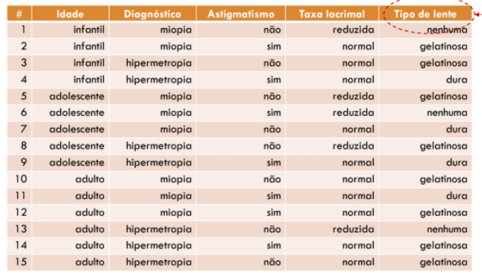
 |  |  | IDADE | DIAGNÓSTICO | ASTIGMATISMO | TAXA LACRIMAL | TIPO DE LENTE
 |  |  | INFANTIL | HIPERMETROPIA | NÃO | REDUZIDA | ?

 |  |  | IDADE | DIAGNÓSTICO | ASTIGMATISMO | TAXA LACRIMAL | TIPO DE LENTE | MULTIPLICAÇÃO | TOTAL
 |  |  | 2026-06-02 | 2026-05-02 | 2026-05-03 | 2026-05-04 | 4/18 | 192/13500 | 0.014222
 |  |  | 2026-07-02 | 2026-10-05 | 2026-06-02 | 2026-06-01 | 5/18 | 100/45.360 | 0.002204
 |  | NENHUMA | 2026-11-03 | 2026-06-03 | 2026-10-06 | 2026-10-03 | 9/18 | 1.458/118.800 | 0.012272
 |  | DURA |  |  |  |  |  | 100% | 0.028698
 |  | GELATINOSA | 0,014222/ 0,028698 | 0,495574 | 49.56%
 |  |  | 0,002204/ 0,028698 | 0,076799 | 7.78%
 |  | NENHUMA | 0,012272/ 0,028698 | 0,427625 | 42,76%
 |  | DURA
 |  | GELATINOSA

